記入シート
【簡易版】 CO2排出量 算出表

所在エリアとエネルギー使用量を入力すれば、CO2排出量が自動計算されるようになっています。
ただし、極めて簡易な算出方法ですので、算出結果はあくまでも参考値として御活用ください。

※１ 静岡、岐阜、三重、福井、兵庫、香川、愛媛各県においては、複数のエリアに
またがって地域がありますので、電力料金の領収書などで確認をして下さい。
※２ 手動入力を選択した場合、「選択」シートに換算係数を入力してください。
※３ 複数の地域に事業所がある場合は、それぞれの地域で算出してください。
◆STEP１（プルダウン選択）
所在エリア
（選択）

◆STEP２（請求書などから実績を入力） |  |  | 自動計算
エネルギー種類 | 使用量 |  | CO2排出量
 |  |  | （kg-CO2）
電気 |  | kwh | #N/A
都市ガス |  | m3 | #N/A
プロパンガス |  | m3 | #N/A
灯油 |  | L | #N/A
軽油 |  | L | #N/A
A重油 |  | L | #N/A

CO2排出量は |  |  | #N/A | t-CO2です。

杉の木に換算すると | 杉の木は50年杉 高さが約20～30m |  | #N/A | 本です。

選択
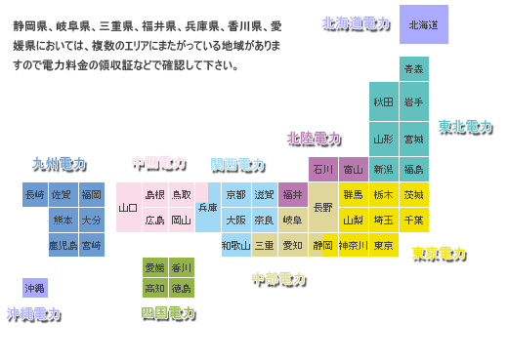
 | CO2換算係数
地区 | 電力 | 都市ガス | プロパンガス | 灯油 | 軽油 | A重油
 | 2020年係数 | 温対法 | 温対法 | 温対法 | 温対法 | 温対法
北海道電力エリア | 0.601 | 2.23 | 6.6 | 2.49 | 2.58 | 2.71
東北電力エリア | 0.522 | 2.23 | 6.6 | 2.49 | 2.58 | 2.71
東京電力エリア | 0.441 | 2.23 | 6.6 | 2.49 | 2.58 | 2.71
中部電力エリア | 0.424 | 2.23 | 6.6 | 2.49 | 2.58 | 2.71
北陸電力エリア | 0.497 | 2.23 | 6.6 | 2.49 | 2.58 | 2.71
関西電力エリア | 0.318 | 2.23 | 6.6 | 2.49 | 2.58 | 2.71
中国電力エリア | 0.585 | 2.23 | 6.6 | 2.49 | 2.58 | 2.71
四国電力エリア | 0.408 | 2.23 | 6.6 | 2.49 | 2.58 | 2.71
九州電力エリア | 0.370 | 2.23 | 6.6 | 2.49 | 2.58 | 2.71
沖縄電力エリア | 0.787 | 2.23 | 6.6 | 2.49 | 2.58 | 2.71
手動入力

